Arkusz2
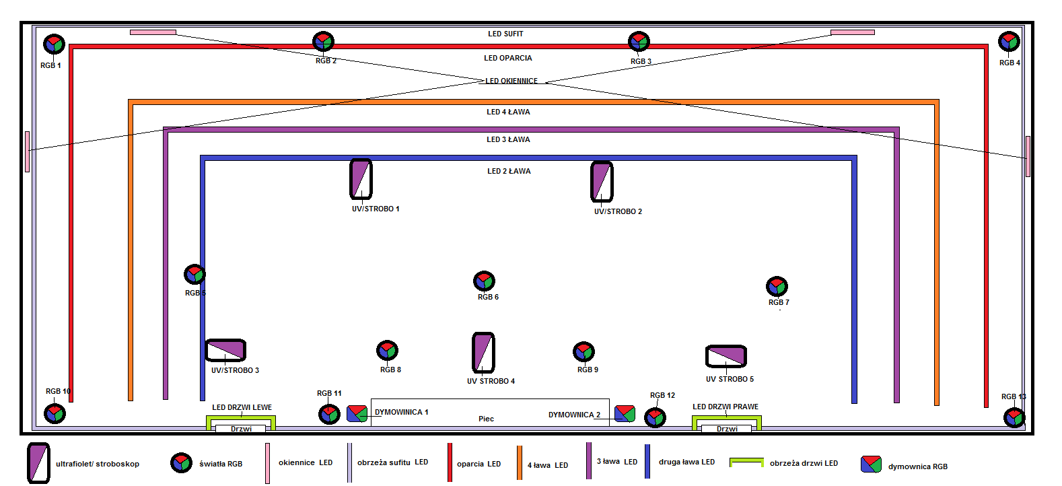
L.P. | CZAS START | CZAS STOP | RGB 1 | RGB2 | RGB 3 | RGB 4 | RGB 5 | RGB 6 | RGB 7 | RGB 8 | RGB 9 | RGB 10 | RGB 11 | RGB 12 | RGB 13 | UV/STROBO 1 | UV/STROBO 2 | UV/STROBO 3 | UV/STROBO 4 | UV/STROBO 5 | DYMOWNICA 1 | DYMOWNICA 2 | LED SUFIT | LED OKIENNICE | LED DRZWI PRAWE | LED DRZWI LEWE | LED OPARCIA | LED ŁAWA 4 | LED ŁAWA 3 | LED ŁAWA 2
1. | 0:00:00
2. | 0:00:00
3. | 0:00:00
4. | 0:00:00
5. | 0:00:00
6. | 0:00:00
7. | 0:00:00
8. | 0:00:00
9. | 0:00:00
10. | 0:00:00
11. | 0:00:00
12. | 0:00:00
13. | 0:00:00
14. | 0:00:00
15. | 0:00:00
16. | 0:00:00
17. | 0:00:00
18. | 0:00:00
19. | 0:00:00
20. | 0:00:00
21. | 0:00:00
22. | 0:00:00
23. | 0:00:00
24. | 0:00:00
25. | 0:00:00

